Estructura Contenido
Correlativo | Título (nombre del capítulo o sección) | Descripción (de gráfica o de capítulo) | Título de gráfica | Desagregación | Fuente | Notas al margen
1 | Nacimientos | Es la expulsión completa del cuerpo de la madre, independiente de la duración del embarazo, de un producto de la concepción que, despúes de dicha separación, respire o dé cualquier otra señal de vida, como latidos del corazón, pulsaciones del cordón umbilical o movimientos efectivos de los músculos de contracción voluntaria.
1.1 | Nacimientos: serie histórica | Como se muestra en gráfica de la s erie histórica de nacimientos, durante el primer trimestre del 2014 se registraron 92,270, 1% menos que lo registrado en el mismo período del año anterior y 5.7% menos que lo registrado en el último trimestre del 2013 . Los datos se presentan como preliminares y serán ajustados por el registro tardío de los mismos. | Nacimientos por trimestre | Serie histórica 2012-2014 | Fuente: INE
1.2 | Nacimientos por departamento | Al desagregar el total de nacimientos por departamento de residencia de la madre, se observa que en el departamento de Guatemala residen la mayor proporción con 17.4% del total de nacimientos , seguido de Huehuetenango con el 9.8% y Alta Verapaz con 8.3%. Los departamentos con menor proporción son El Progreso con 1.1% y Zacapa con 1 .4%. Esto es consistente, ya que son los departamentos que registran mayor y menor población , respectivamente. | Número de nacimientos por departamento de residencia de la madre | Primer trimestre, año 2014 | Fuente: INE | 2009 | 49.7
1.3 | Nacimientos por edad de la madre | En la gráfica de distribución de nacimientos por grupo de edad de la madre, se observa que la mayor proporción de nacimientos, casi el 30%, se registran en mujeres entre 20 y 24 años, seguido del grupo de población de 25 a 29 años. Es importante resaltar, que se registran más nacimientos en mujeres de 15 a 19 años, que en mujeres de 30 a 34 años | Distribución de nacimientos por grupo de edad de la madre | Primer trimestre, año 2014 | Fuente: INE | 2010 | 51.7 | 2.00
1.4 | Nacimientos de madres menores de 20 años | Al desagregar el total de nacimientos de las madres menores de 20 años, por edad simple, se encuentra que en el primer trimestre del 2014 se registraron 75 nacimientos de niñas de 10 a 13 años. Para las niñas de 14 años, se registraron más de 381 nacimientos. De las edades de 15 a19 años, se registraron 17,363 nacimientos. | Número de nacimientos de madres menores de 20 años por edad simpl | Primer trimestre, año 2014 | Fuente: INE | 2011 | 55.2 | 3.50
1.5 | Nacimientos por pueblo de pertenencia de la madre | Del total de nacidos vivos ocurridos y registrados para el primer trimestre del 2014, el 48.1% corresponde a nacimientos de mujeres pertenecientes al pueblo Mestizo/Ladino, seguido por el grupo de mujeres pertenecientes al pueblo Maya con 44.2%. Se desconoce el pueblo de pertenencia de la madre del 7.2% de los nacimientos. | Distribución de nacimientos por pueblo de pertenencia de la madre | Primer trimestre, año 2014 | Fuente: INE | 2012 | 58.7 | 3.50
1.6 | Nacimientos según estado civil de la madre | Al revisar la distribución de nacimientos registrados por estado civil de la madre, se encuentra que la mayor proporción corresponde a madres solteras, con 57.2% del total de los nacimientos. El 42.5% corresponde a madres casadas y menos del 0.5.% de los casos es en madres unidas. Solamente se registraron 21 casos donde se ignora el estado civil de la madre | Distribución de nacimientos por estado civil de la madre | Primer trimestre, año 2014 | Fuente: INE | 2013 | 62.8 | 4.10
1.7 | Nacimientos por sexo del recién nacido | En el primer trimestre del 2014, se registraron 46,959 nacimientos de hombres y 45,311 de mujeres, que corresponden al 51% y 49%, respectivamente. Esta tendencia se mantiene, ya que la inscripción de nacidos vivos siempre ha sido superior para hombres que para mujeres. | Distribución de nacimientos por sexo del recién nacido | Primer trimestre, año 2014 | Fuente: INE |  | 68.1 | 5.30
1.8 | Nacimientos por peso del recién nacido | En el primer trimestre del 2014, el 87.8% del total de nacimientos registraron un peso adecuado al nacer (5.5 libras o más), mientras que en el 12.1% de los casos, se registró bajo peso al nacer. Del total de nacimientos con bajo peso al nacer, 0.4% presentan muy bajo peso al nacer (menos de 3.3 libras) y 0.2% extremadamente bajo peso al nacer (menos de 2.2 libras). | Distribución de nacimientos por peso del recién nacido | Primer trimestre, año 2014 | Fuente: INE
1.9 | Nacimientos con bajo peso al nacer: serie histórica | Se puede observar que en los últimos dos años, el porcentaje de nacimientos registrados con bajo peso al nacer, ha variado entre 11% y 12.1%. A partir del primer trimestre del 2012, el porcentaje se ha ido incrementando levemente, el mayor aumento se observó entre el primer y segundo trimestre del 2012 con 4.7%. Entre último trimestre del 2013 y el primero del 2014, el aumento fue del 4.4%. | Porcentaje de nacimientos con bajo peso al nacer | Serie histórica 2012-2014 | Fuente: INE
1.10 | Nacimientos por asistencia recibida durante el parto | Del total de nacimientos registrados durante el primer trimestre del 2014, el 65.3% de los casos recibieron asistencia médica, el 30.7% por comadrona, 1.4% empírica y menos del 1% recibió asistencia paramédica. En 1.7% de los casos, no se recibió ninguna asistencia durante el parto. | Distribución de nacimientos por asistencia recibida durante el parto | Primer trimestre, año 2014 | Fuente: INE
C1 | Nacimientos por departamento |  | Nacimientos por trimestre de ocurrencia, según departamento de residencia de la madre | Serie histórica 2012-2014 | Fuente: INE
2 | Defunciones | Es la desaparición permanente de todo signo de vida, cualquiera que sea el tiempo transcurrido desde el nacimiento vivo.
2.1 | Defunciones: serie histórica |  | Defunciones por trimestre | Serie histórica 2012-2014 | Fuente: INE
2.2 | Defunciones por departamento |  | Número de defunciones por departamento de residencia de la persona fallecida | Primer trimestre, año 2014 | Fuente: INE
2.3 | Defunciones por día de la semana |  | Distribución de defunciones por día de la semana de ocurrencia | Primer trimestre, año 2014 | Fuente: INE
2.4 | Mortalidad infantil |  | Defunciones neonatales y post neonatales por sexo | Primer trimestre, año 2015 | Fuente: INE
2.5 | Defunciones en menores de cinco años: serie histórica |  | Porcentaje de defunciones en menores de cinco años | Serie histórica 2012-2014 | Fuente: INE
2.6 | Defunciones según asistencia recibida |  | Distribución de defunciones según asistencia recibida al momento de la defunción | Primer trimestre, año 2014 | Fuente: INE
2.7 | Defunciones por lugar de ocurrencia |  | Distribución de defunciones por lugar de ocurrencia | Primer trimestre, año 2014 | Fuente: INE
C1 | Defunciones por departamento |  | Defunciones por trimestre de ocurrencia, según departamento de residencia de la persona fallecida | Serie histórica 2012-2014 | Fuente: INE
3 | Defunciones fetales | Es la muerte de un producto de la concepción, antes de su expulsión o su extracción completa del cuerpo de su madre, independientemente de la duración del embarazo; la muerte está indicada por el hecho de que después de la separación, el feto no respira ni da ninguna otra señal de vida, como latidos del corazón, pulsaciones del cordón umbilical o movimientos efectivos de los músculos de contracción voluntaria.
3.1 | Defunciones fetales: serie histórica |  | Defunciones fetales por trimestre | Serie histórica 2012-2014 | Fuente: INE
3.2 | Defunciones fetales por departamento |  | Número defunciones fetales por departamento de residencia de la madre | Primer trimestre, año 2014 | Fuente: INE
3.3 | Defunciones fetales por semanas de gestación |  | Distribución de defunciones fetales por semana de gestación | Primer trimestre, año 2014 | Fuente: INE
3.4 | Defunciones fetales por grupo de edad de la madre |  | Distribución de defunciones fetales por grupo de edad de la madre | Primer trimestre, año 2014 | Fuente: INE
3.5 | Defunciones fetales por pueblo de pertenencia de la madre |  | Distribución de defunciones fetales por pueblo de pertenencia de la madre | Primer trimestre, año 2014 | Fuente: INE
3.6 | Defunciones fetales por tipo de asistencia recibida |  | Distribución de defunciones fetales por tipo de asistencia recibida | Primer trimestre, año 2014 | Fuente: INE
3.7 | Defunciones fetales por sitio de ocurrencia |  | Distribución de defunciones fetales por sitio de ocurrencia | Primer trimestre, año 2014 | Fuente: INE
C1 | Defunciones fetales por departamento |  | Defunciones fetales por trimestre de ocurrencia, según departamento de residencia de la madre | Serie histórica 2012-2014 | Fuente: INE
4 | Matrimonios | El matrimonio es una institución social por la que un hombre y una mujer se unen legalmente, con ánimo de permanencia y con el fin de vivir juntos, procrear, alimentar y educar a sus hijos y auxiliarse entre sí.
4.1 | Matrimonios: serie histórica |  | Matrimonios por trimestre | Serie histórica 2012-2014 | Fuente: INE
4.2 | Matrimonios por departamento |  | Número de matrimonios por departamento de ocurrencia | Primer trimestre, año 2014 | Fuente: INE
4.3 | Matrimonios por día de ocurrencia |  | Distribución de matrimonios por día de ocurrencia | Primer trimestre, año 2014 | Fuente: INE
4.4 | Matrimonios por clase de unión |  | Distribución de matrimonios por clase de unión | Primer trimestre, año 2014 | Fuente: INE
C1 | Matrimonios por departamento |  | Matrimonios por trimestre, según departamento de ocurrencia | Serie histórica 2012-2014 | Fuente: INE
5 | Divorcios | Es la disolución juridica por medio de la cual se rompe y disuelve en absoluto el matrimonio legítimamente contraído y deja a los cónyuges en libertad de contraer nuevo matrimonio.
5.1 | Divorcios: serie histórica |  | Divorcios por trimestre | Serie histórica 2012-2014 | Fuente: INE
5.2 | Divorcios por departamento de ocurrencia |  | Número de divorcios por departamento de ocurrencia | Primer trimestre, año 2014 | Fuente: INE
C1 | Divorcios por departamento |  | Divorcios por trimestre, según departamento de ocurrencia | Serie histórica 2012-2014 | Fuente: INE

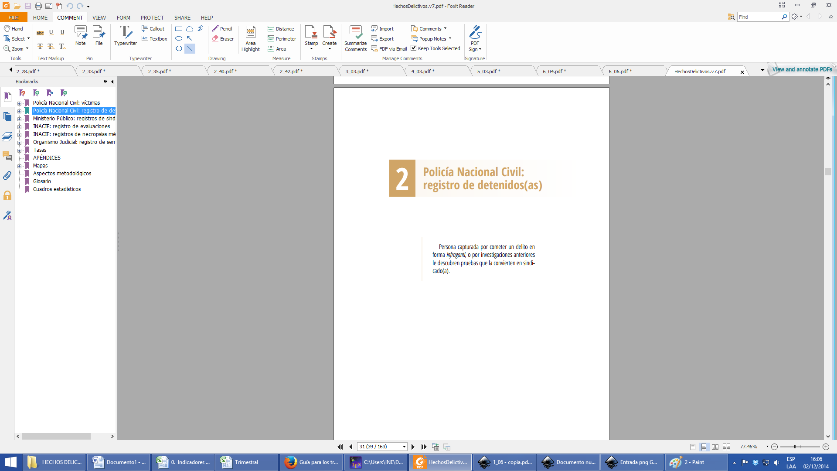

2.1 | Detenidos | En la comparación de la serie histórica de los años 2009 a 2013 se observa que los años anteriores al de estudio se mantuvieron con datos de 31,327 hasta 33,495 reflejando que el año 2013 es el que registra más personas víctimas con 41,954. Este crecimiento del 25.3% se debe a la integración de nueva información a la base de datos como por ejemplo extorsión, intentos de suicidio y otras causas. | Personas víctimas de hechos delictivos | Serie histórica 2009-2013 | Fuente: INE Guatemala.- | La información mostrada no contiene los datos de hechos delictivos ocurridos en las zonas rojas.
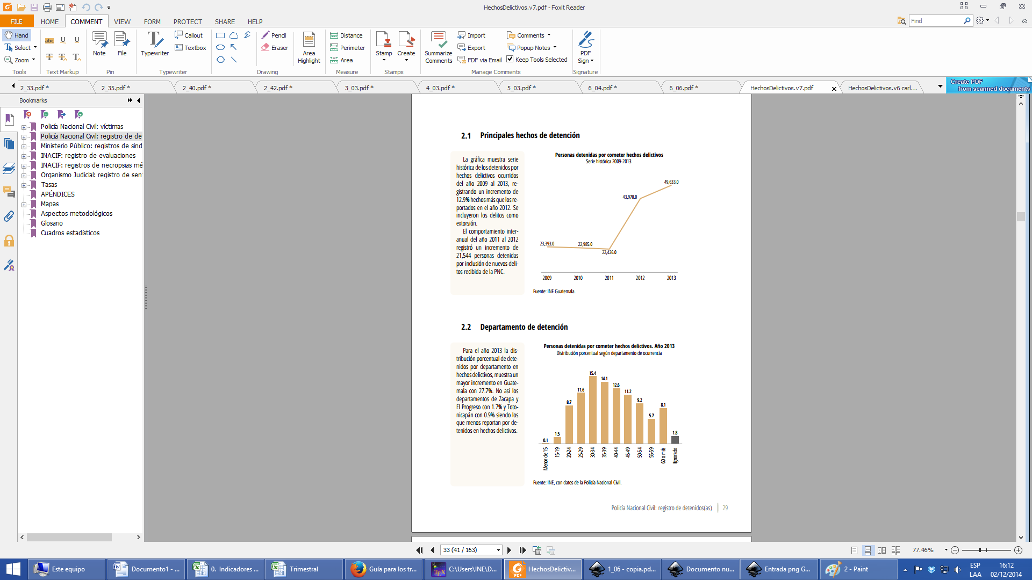

C. Título de sección
E. Título de gráfica
D. Descripción
Nota al margen
F. Desagregación
H. Nota al margen
G. Fuente

Instrucciones para CSV
 | Instrucciones para la generación del documento.

 | Para la creación de los .csv

0 | Crear una carpeta llamada
 |  |  | CSV_NOMBREdelINFORME

1 | Generar las tablas de las distintas desagregaciones, como en el ejemplo que se muestra a continuación:
 | (podrían realizar una gráfica --sin darle ningún tipo de formato-- para que le ayude a visualizar lo que irá en la descripción. )
 |  |  |  |  | La gráfica no es necesario hacerla, pero si le ayuda para escribir la descripción, genere una sin preocuparse por el formato.
 | Tampoco es necesario pasar los datos a Excel. Si usted genera su cuadro directamente en spss, cópielo desde ahí y continúe con el paso siguiente.

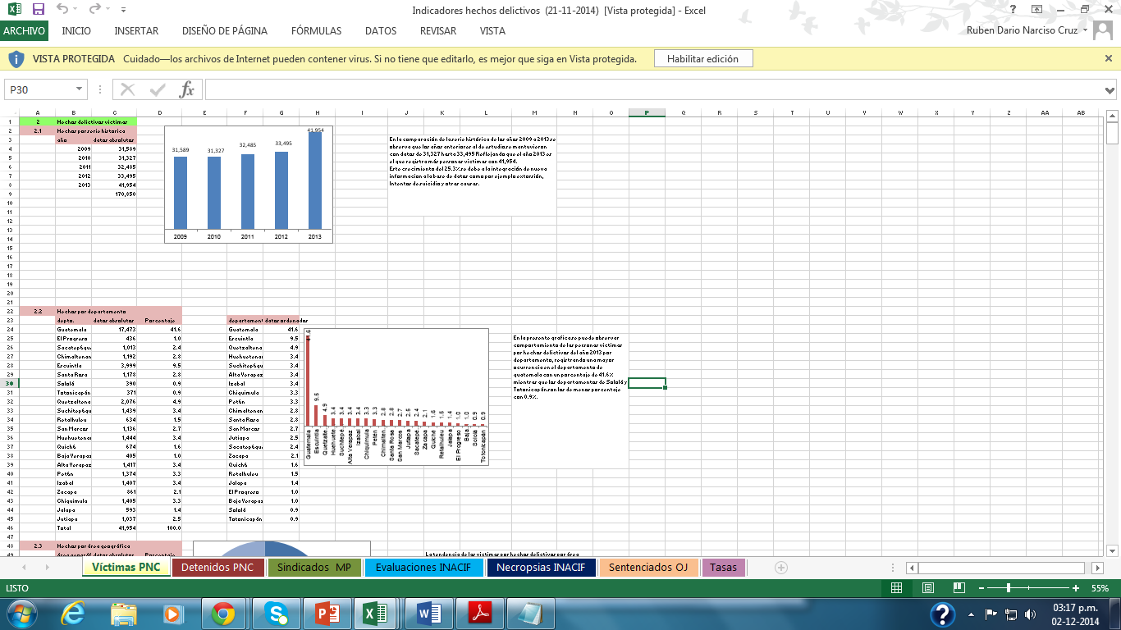

2 | Seleccione su cuadro y péguelo en una hoja nueva de excel

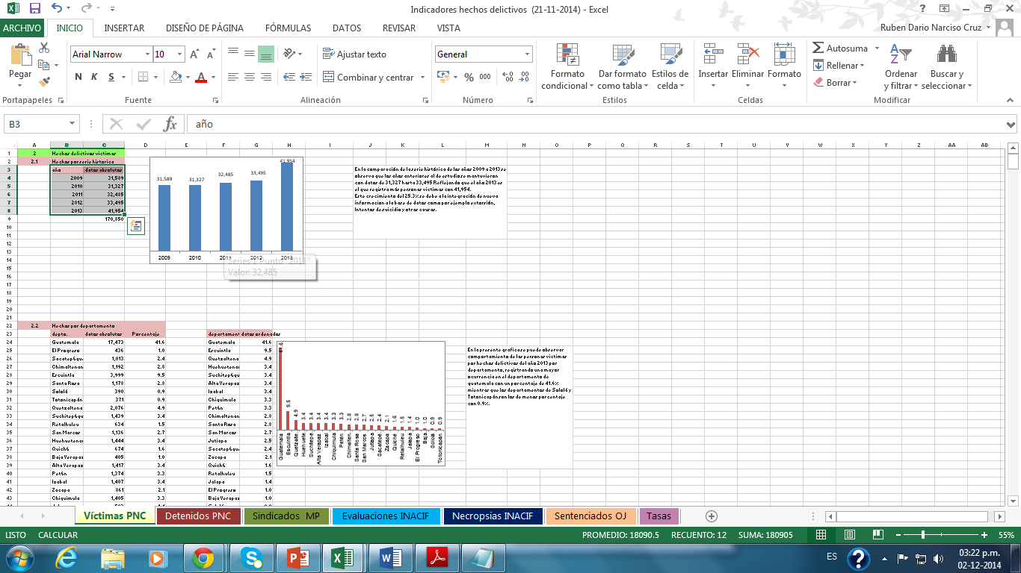

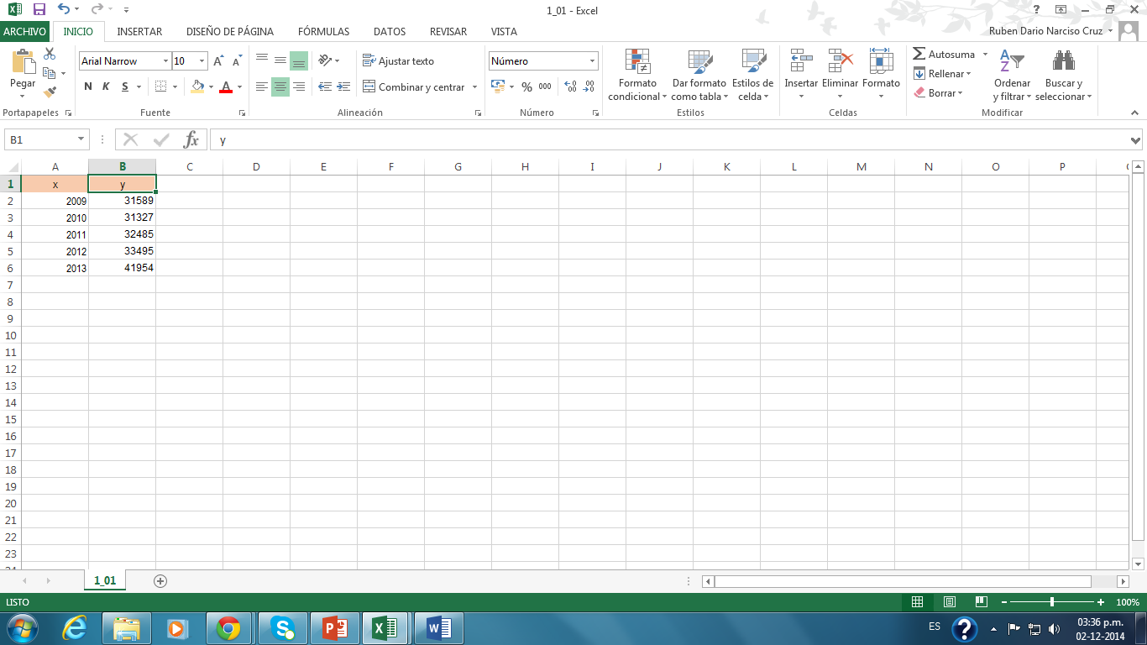

 | Note que se cambiaron los encabezados iniciales por "x" y "y"
 | (Las cantidades no tienen separadores --comas--, por favor, si su tabla las tiene, quítelas)

3 | Si usted usa Office 2013, realice los siguientes pasos para crear el archivo .csv |  |  |  |  | (No es el único método, si en su sección ya utilizan una forma directa desde spss o algún otro medio, utilícelo)

 | ARCHIVO
 |  | GUARDAR COMO…
 |  |  | EXAMINAR
 |  |  |  | (BUSQUE LA CARPETA CREADA)
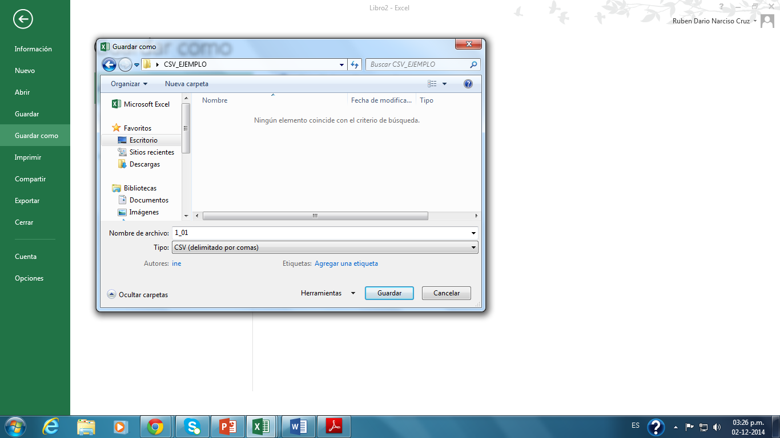

ESCRIBIR EL NOMBRE DEL ARCHIVO (EL NOMBRE DEL ARCHIVO ESTÁ ASOCIADO A LA SECCIÓN, ASÍ LA SECCIÓN 1.1, el ARCHIVO SE LLAMARÁ 1_01;
EL 2.3, NOMBRE DE ARCHIVO 2_03
EL 3.10, NOMBRE DEL ARCHIVO 3_10

cAMBIAR EL TIPO DE ARCHIVO POR "CSV"

 |  | Le saldrá luego un llamado:
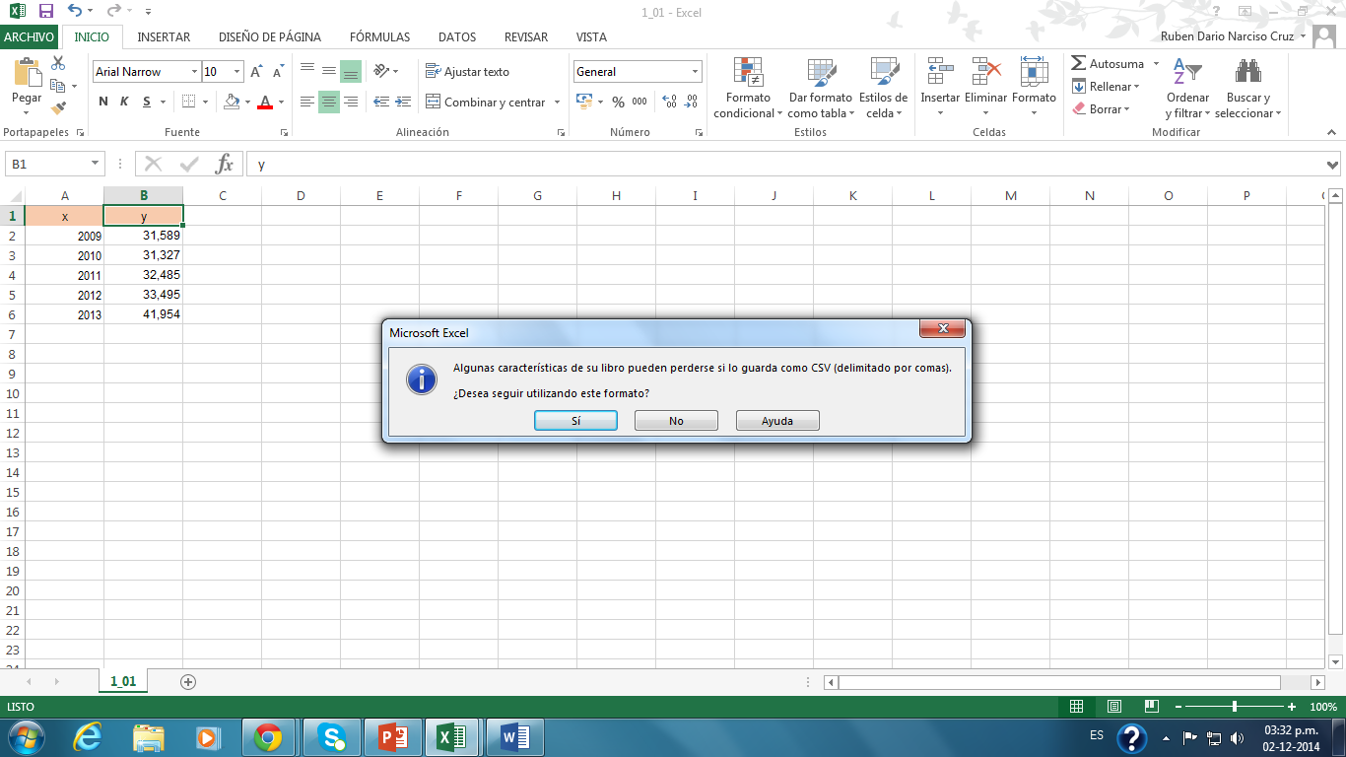

 |  | De clic en | SÍ

